Sheet1
中山大学附属第一医院广西医院定制一次性纸杯报价单
序号 | 产品名称 | 包装 | 规格 | 图片 | 数量 | 单位 | 单价 | 金额（元）
1 | 加厚定制纸杯 | 50个/包 | 用纸规格：210g纸+18gpe 8安 230ml | 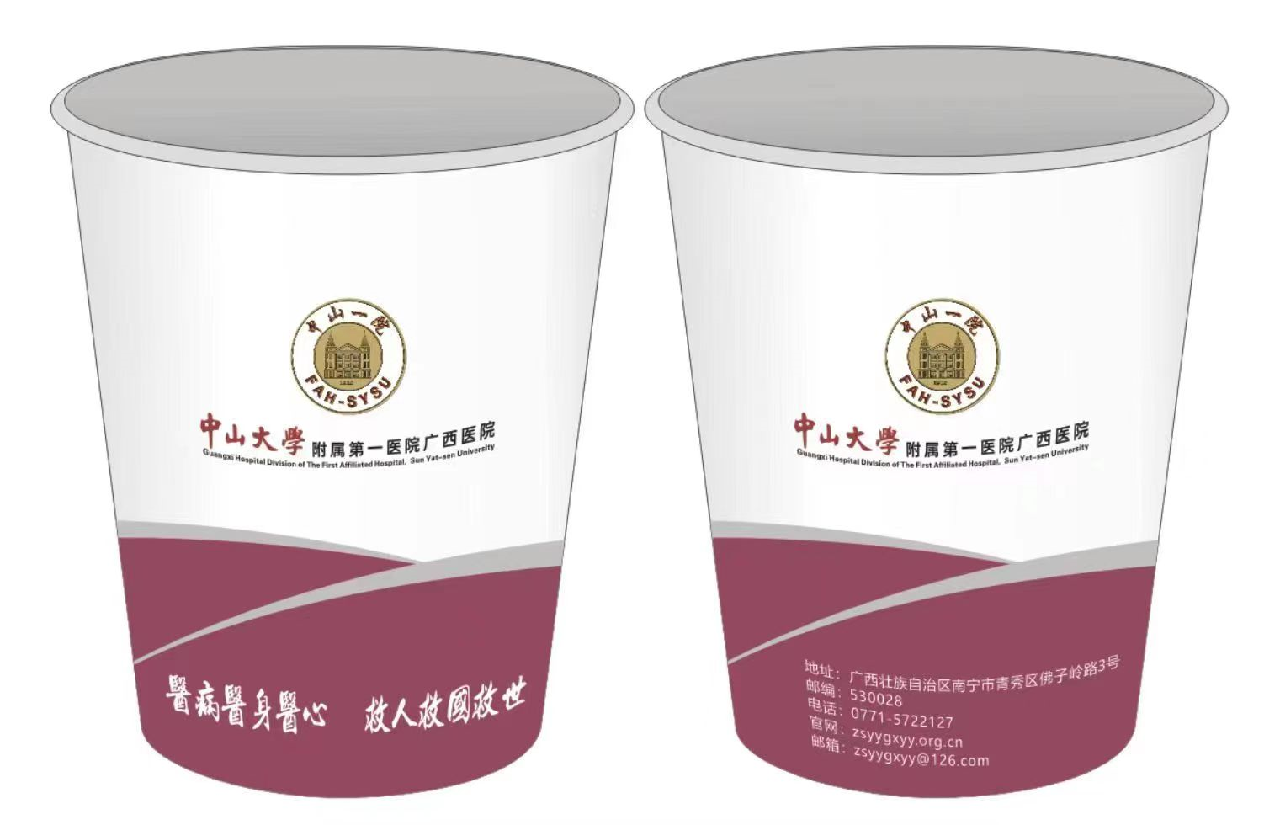 | 10000 | 包
合计（大写）人民币：万元整 |  |  |  |  |  |  |  | 0.00
备注：以上报价包含开发票，运输，加印logo五色板，磨具费，按需送货。

